界面&功能
合成系统 |  |  |  | 功能规则

 | 功能入口
 |  |  |  |  |  |  | NPC分类与交互逻辑
 | 通过主界面【锻造】入口-合成页签 |  |  |  |  |  | 分类说明
 |  |  |  |  |  |  | 剧情NPC：负责剧情对话及任务的交接。
 |  |  |  |  |  |  | 功能NPC：负责功能性服务（如商店、仓库、强化等）。
 |  |  |  |  |  |  | 传送NPC：负责地图传送，进入特定场景。

 | 合成界面

1
3
 |  | 界面布局详细说明 |  |  | 功能规则详细说明

 |  | 1、功能页签名称 |  |  | 1、功能页签名称
 |  | ▶ | 功能页签名称：展示不同的道具功能页签 |  | ▶ | 功能页签名称：展示不同的道具功能页签
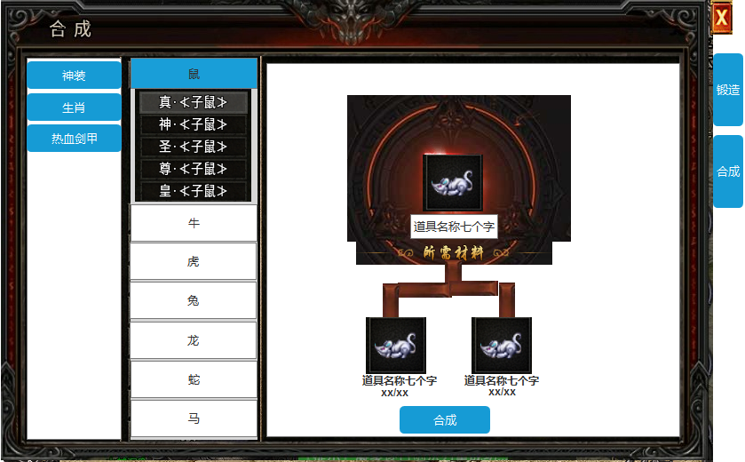
 |  | 2、合成页签 |  |  | 2、合成页签
 |  | ▶ | 显示合成道具的大类页签，点击后打开小类页签 |  | ▶ | 显示合成道具的大类页签，点击后打开小类页签
 |  | ▶ | 选中页签后具有选中效果 |  | ▶ | 选中页签后具有选中效果
 |  | ▶ | 选中后，右边的合成信息栏跟随变化 |  | ▶ | 选中后，右边的合成信息栏跟随变化
 |  | ▶ | 需支持上下滑动效果 |  | ▶ | 需支持上下滑动效果
 |  | 3、合成信息栏 |  |  | 3、合成信息栏
 |  | ▶ | 跟随左边选中页签变化内容 |  | ▶ | 跟随左边选中页签变化内容
 |  | ▶ | 显示合成道具及所需材料 |  | ▶ | 显示合成道具及所需材料
 |  |  | 道具图标下方显示材料名称和合成所需材料数量（需求数量/背包内数量） |  |  | 道具图标下方显示材料名称和合成所需材料数量（需求数量/背包内数量）
 |  |  | 若数量不足显示橙色，足够时显示绿色 |  |  | 若数量不足显示橙色，足够时显示绿色
 |  | ▶ | 点击道具图标显示道具iocn |  | ▶ | 点击道具图标显示道具iocn
 |  | ▶ | 合成按钮 |  | ▶ | 合成按钮
 |  |  | 合成材料满足时候，点击可合成道具。并且漂特效字提示“合成成功” |  |  | 合成材料满足时候，点击可合成道具。并且漂特效字提示“合成成功”
 |  |  | 合成材料不满足时，点击提示“材料不足。” |  |  | 合成材料不满足时，点击提示“材料不足。”

2

 | 无选框标示界面

参考界面
参考图

 | 参考游戏—37王者之心2

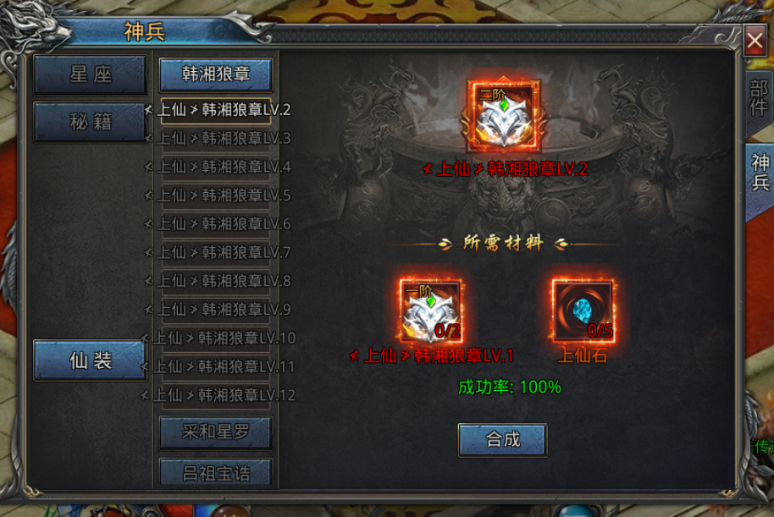

 |  | 圣装主界面

